画面遷移図 (2)
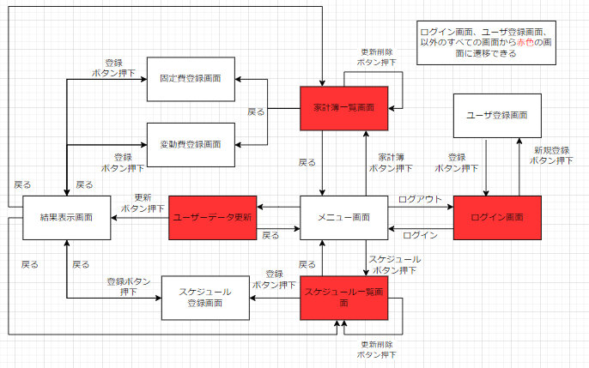
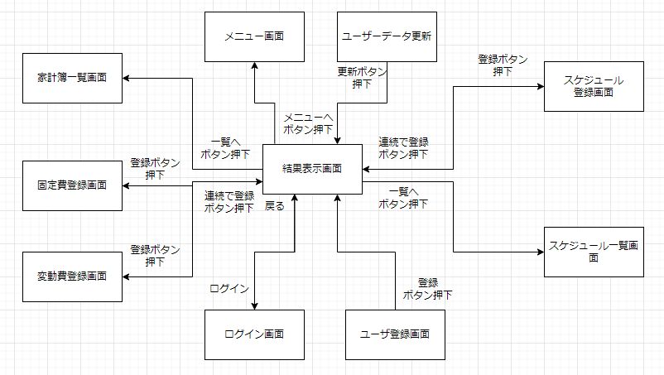
プロジェクト名 |  | 作成者 | 鈴木
システム名 | 自己管理アプリ | 作成日 | 2022-06-06
 |  | 更新者 | 前田
 |  | 更新日 | 2022-06-07

画面遷移図

 |  |  |  | リザルトへの遷移のみ

アイテム
画面（大きさは自由）

